Накладная-№3
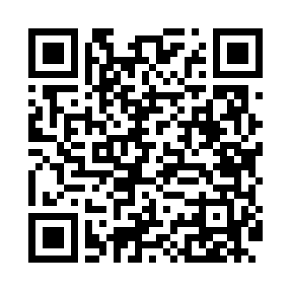
Номер товарно-транспортной накладной: |  |  | Торговый представитель: Amriyev Muhammad
Поставщик: Toshkent falcon fly 2 |  |  | Телефон торгового представителя: +998972880505
Дата отгрузки: 30.12.2025 |  |  | Контрагент: """" Klient
Дата консигнации: |  |  | Адрес:
Доставщик: |  |  | Телефон:
Телефон доставщика:
Время заказа: 30.12.2025 12:19:51
№ | Штрих-код | Название товаров (работ,услуг) | Количество | Количество в кейсе | Цена | Сумма
 |  |  | 19 |  |  | 91.2
1 | 6920240023451 | Коврики напольные для ванной комнаты + штора для ванной 50*80CM XP-23-45 | 4 | 4 шт. | 8.40 | 33.60
2 | 6920240023475 | Коврики напольные для ванной комнаты В большо й каропке 60 шт50*80CM XP-23-47 | 12 | 12 шт. | 3.70 | 44.40
3 | 6920240023420 | Коврики напольные для ванной комнаты 50*80CM XP-23-42 | 3 | 3 шт. | 4.40 | 13.20
Итого: 91.2$|->UZS: 1,140,000.00

